Лист1
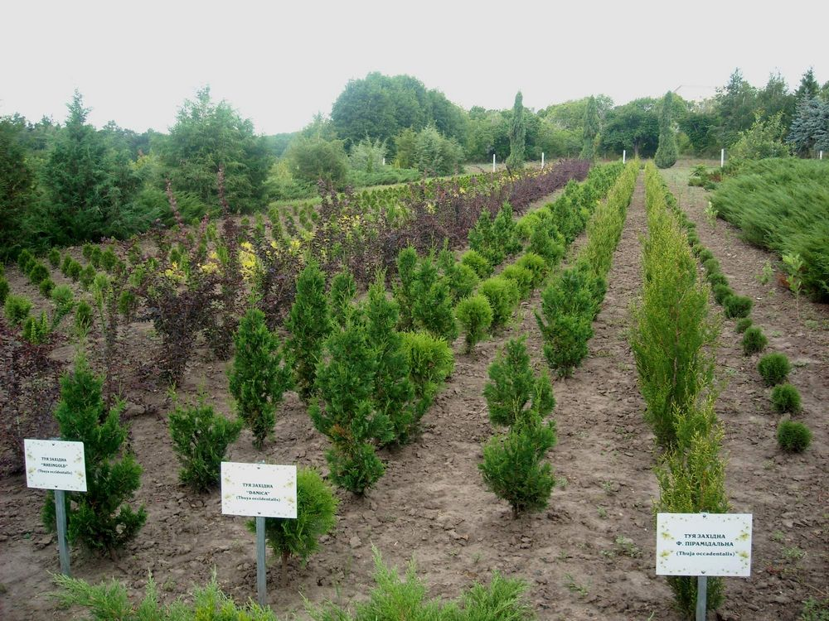
ПРАЙС- ЛИСТ НА ПОСАДКОВИЙ МАТЕРІАЛ НА 2016 РІК
Назва лісгоспу: ДП "Тростянецький лісгосп"
Контактна особа по рослинах: Головченко Світлана Олександрівна, 095-129-84-77, 05458 - 5-14-83, troslk@yandex.ua

Назва та форма Українська | Назва латинська | Порода (Хвойна/ листяна), чагарник | Висота | Ціна без ПДВ (грн.) | Ціна з ПДВ (грн.) | Кількість рослин шт.
Самшит вічнозелений | Buxus sempervirens L | Чагарники | До 0,1 | 6 | 7.2 | -
Самшит вічнозелений | Buxus sempervirens L | Чагарники | 0,1-0,2 | 13 | 15.6 | 2000
Самшит вічнозелений | **** | Чагарники | 0,21-0,35 | 22 | 26.4 | 1000
Самшит вічнозелений | **** | Чагарники | 0,35-0,50 | 27 | 32.4 | 500
Самшит вічнозелений | **** | Чагарники | Формований | 45 | 54 | 200
Ялівець казацький ( діаметр) | Juniperus sabina | Хвойні | 0,1-0,3 | 22 | 26.4 | 500
Ялівець казацький | Juniperus sabina | Хвойні | 0,31-0,5 | 40 | 48 | 500
Ялівець казацький | Juniperus sabina | Хвойні | 0,51-0,8 | 45 | 54 | 600
Ялівець казацький | Juniperus sabina | Хвойні | 0,81-1,0 | 45 | 54 | 500
Ялівець звичайний ф. колоновідна | Juniperus communis | Хвойні | До 0,5 | 40 | 48 | -
Ялівець звичайний ф. колоновідна | Juniperus communis | Хвойні | 0,51-0,8 | 65 | 78 | 500
Ялівець звичайний ф. колоновідна | Juniperus communis | Хвойні | 0,81-1,0 | 75 | 90
Ялівець звичайний ф. колоновідна | Juniperus communis | Хвойні | 1,01-1,2 | 85 | 102
Ялівець звичайний ф. колоновідна | Juniperus communis | Хвойні | 1,21-1,5 | 110 | 132
Ялівець звичайний ф. колоновідна | Juniperus communis | Хвойні | 1,5-1,8 | 135 | 162
Тис ягідний | Taxus baccata | хвойна | 0,5-0,8 | 45 | 54 | -
Туя західна ф. колоновідна | Thuja occidentaluis | хвойна | 0,3-0,5 | 40 | 48 | 100
Туя західна ф. колоновідна | ***** | Хвойні | 0,51-0,8 | 55 | 66 | 1000
Туя західна ф. колоновідна | ***** | Хвойні | 0,81-1,0 | 75 | 90 | 500
Туя західна ф. колоновідна | ***** | Хвойні | 1,01-1,5 | 110 | 132 | 500
Туя західна ф. колоновідна | ***** | Хвойні | 1,51 – 1,8 | 135 | 162 | 200
Туя західна ф. колоновідна | ***** | Хвойні | 1,8-20 | 170 | 204 | 200
Туя західна | Thuja occidentalis | Хвойні | До 0,3 | 16 | 19.2 | -
Туя західна . | **** | Хвойні | 0,3-0,5 | 35 | 42 | -
Туя західна | ***** | Хвойні | 0,5-0,8 | 45 | 54 | -
Туя західна | ***** | Хвойні | 0,8-1,0 | 60 | 72 | -
Туя західна | ***** | Хвойні | 1,01-1,4 | 85 | 102 | 0
Туя західна | ***** | Хвойні | 1,5-2,0 | 100 | 120
Туя західна |  |  | 2-2,5 | 120 | 144
Туя західна ф. золотиста | ***** | Хвойні | До 0,3 | 25 | 30 | -
Туя західна ф. золотиста | ***** | Хвойні | 0,3-0,5 | 45 | 54 | 200
Туя західна ф. золотиста | ***** | Хвойні | 0,51-0,8 | 55 | 66 | 300
Туя вересковідная | Thuja occidentaluis fericoides | Хвойні | до 0,3 | 25 | 30 | 0
Туя вересковідная | ***** | Хвойні | 0,3-0,5 | 40 | 48 | 200
Туя вересковідная | ***** | Хвойні | 0,51-0,8 | 55 | 66 | 200
Ялина звичайна | Picea excelsa | Хвойні | До 0,5 | 25 | 30 | 500
Ялина звичайна | ***** | Хвойні | 0,5-1,0 | 40 | 48 | 100
Ялина звичайна | ***** | Хвойні | 1,0-1,5 | 70 | 84 | 100
Ялина звичайна | ***** | Хвойні | 1,51-2,0 | 100 | 120 | 580
Ялина звичайна | ***** | Хвойні | 2,0-2,5 | 170 | 204 | 50
Ялина звичайна | ***** | Хвойні | Більш 2,5 | 325 | 390 | 100
Айва японська | Chaenomeles japonica | Кустарник | 0,3-0,5 | 12 | 14.4 | 200
Айва японська | ***** | Кустарник | 0,51-0,8 | 20 | 24 | 50
Барбарис пурпурний, Тунберга.,звичайний | Berberis atropurpurea | Кустарник | 0,3-0,5 | 25 | 30 | 500
Барбарис пурпурний, Тунберга, звичайний | Berberis atropurpurea | Кустарник | 0,5-0,8 | 30 | 36 | 100
Береза повисла | Betula pendula | Листяні | 0,5-0,8 | 25 | 30 | 200
Береза повисла | ***** | Листяні | 0,81-1,0 | 30 | 36 | 200
Бірючина | Ligustrum vulgare | Кустарник | До 0,3 | 5 | 6 | -
Бірючина | ***** | Кустарник | 0,31-0,5 | 17 | 20.4 | 100
Бірючина | ***** | Кустарник | 0,51-0,8 | 20 | 24
Бірючина | ***** | Кустарник | 0,81-1,0 | 30 | 36
Вейгела | Weigela | Кустарник | 0,3-0,5 | 19 | 22.8 | 100
Вейгела | ***** | Кустарник | 0,51-0,8 | 24 | 28.8 | -
Вейгела | ***** | Кустарник | 0,81-1,0 | 30 | 36 | -
Верба спиралевідна, пурпурна | Salix undulata, purpurea | Листяні | 0,5-0,8 | 20 | 24 | 200
Верба спиралевідна, пурпурна | *** | Листяні | 0,81-1,0 | 30 | 36 | 100
Верба спиралевідна, пурпурна | *** | Листяні | 1,0-2,0 | 40 | 48 | 30
Горобина звичайна | Sorbus aucuparia | Листяні | 0,5-0,8 | 37.5 | 45 | 100
Горобина звичайна | ***** | Листяні | 0,8-1,0 | 50 | 60 | 100
Горобина звичайна | ***** | Листяні | 1,01-1,5 | 70 | 84 | 100
Дуб червоний | ***** | Листяні | 0,8-1,0 | 30 | 36 | -
Дуб червоний | Quercus rubra | Листяні | 0,5-0,8 | 25 | 30 | 500
Калина «буль-де-неж» | Viburnum | Кустарник | 0,3-0,5 | 12 | 14.4 | 300
Калина «буль-де-неж» | ***** | Кустарник | 0,51-0,8 | 20 | 24 | 500
Калина «буль-де-неж» | ***** | Кустарник | 0,81-1,0 | 45 | 54 | -
Каштан кінський | Aesculus Hippocastanum | Листяні | 0,3-05 | 15 | 18 | 200
Каштан кінський |  | Листяні | 0,81-1,0 | 30 | 36 | -
Каштан кінський |  | Листяні | 1,01-1,5 | 37.5 | 45 | -
Кизил | Cornus mas | Кустарник | 0,5-0,8 | 25 | 30 | 340
Кизил | ***** | Кустарник | 0,81-1,0 | 30 | 36 | 400
кизильник | Coral Beautu | Кустарник | 0,2-0,3 | 30 | 36 | 200
Клен явір | Acer pseudoplatanus | Листяні | 0,30-0,5 | 20 | 24 | -
Клен явір | ***** | Листяні | 0,51-0,8 | 35 | 42 | 500
Клен явір | ***** | Листяні | 0,81-1,0 | 40 | 48 | 200
Клен явір |  | Листяні | 1,0-1,8 | 71 | 85.2 | 200
Липа дрібнолиста, | Tilia cordata Mill | Листяні | 0,5-0,8 | 25 | 30 | 400
Липа дрібнолиста, | ***** | Листяні | 0,81-1,0 | 40 | 48 | -
лапчатка кустарниковая | Kobold |  | 0,3-0,5 | 50 | 60 | 100
Магонія падуболиста |  | вічнозел | 0,3-0,5 | 30 | 36 | 100
Сосна кримська |  | хвойн | 0,8-1,0 | 40 | 48 | 30
Сніжноягідник | Sumphoricarpus albus | Кустарник | до 0,5 | 20 | 24
Сніжноягідник | Sumphoricarpus albus | Кустарник | 0,51-0,8 | 30 | 36
Спірея Ван-Гутта, | Spirea Vangutti | Кустарник | 0,3-0,5 | 15 | 18 | 100
Спірея Ван-Гутта, | ***** | Кустарник | 0,51-0,8 | 30 | 36 | 100
Спірея Ван-Гутта, | ***** | Кустарник | 0,81-1,0 | 35 | 42 | 100
Спірея японська | Spirea japonika | Кустарник | 0,3-0,5 | 20 | 24 | 200
Спірея японська | ***** | Кустарник | 0,51-0,8 | 30 | 36 | 300
Спірея японська | ***** | Кустарник | 0,81-1,0 | 35 | 42 | 300
Сумах віргінський(Уксуснедерево) | Klus typhina | Кустарник | 0,8-1,0 | 30 | 36 | 100
Сумах віргінський(Уксуснедерево) | Klus typhina | Кустарник | 1,0-1,5 | 40 | 48 | 100
Форзиція | Forsuthia | Кустарник | 0,5-0,8 | 25 | 30 | 600
Форзиція | intermedia | Кустарник | 0,81-1,0 | 40 | 48 | 120
Елеутерококк | Eleutherococcus | Кустарник | 05-0,8 | 25 | 30 | 100
Елеутерококк | Eleutherococcus | Кустарник | 0,8-1,0 | 40 | 48 | 100

